关系图
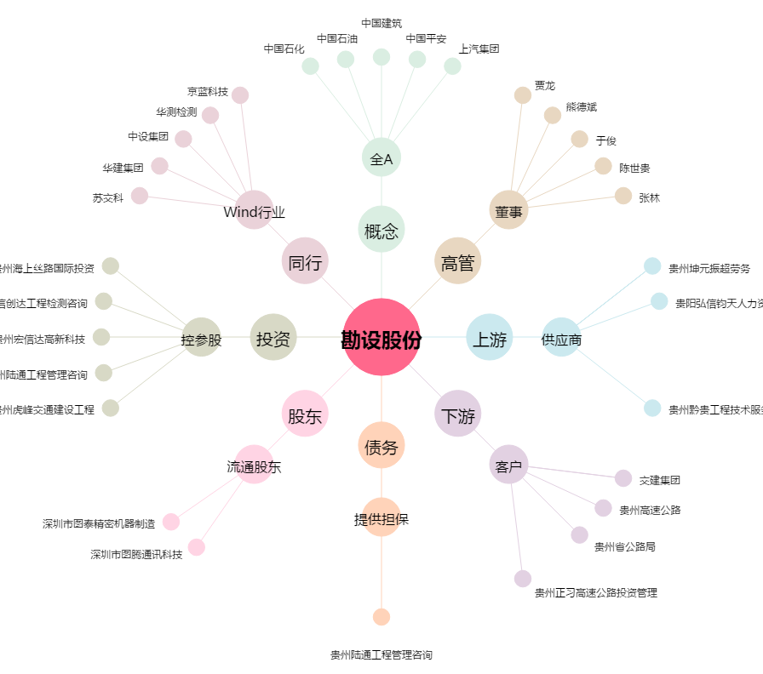
勘设股份[603458.SH] - 关系概览图

